Hárok1
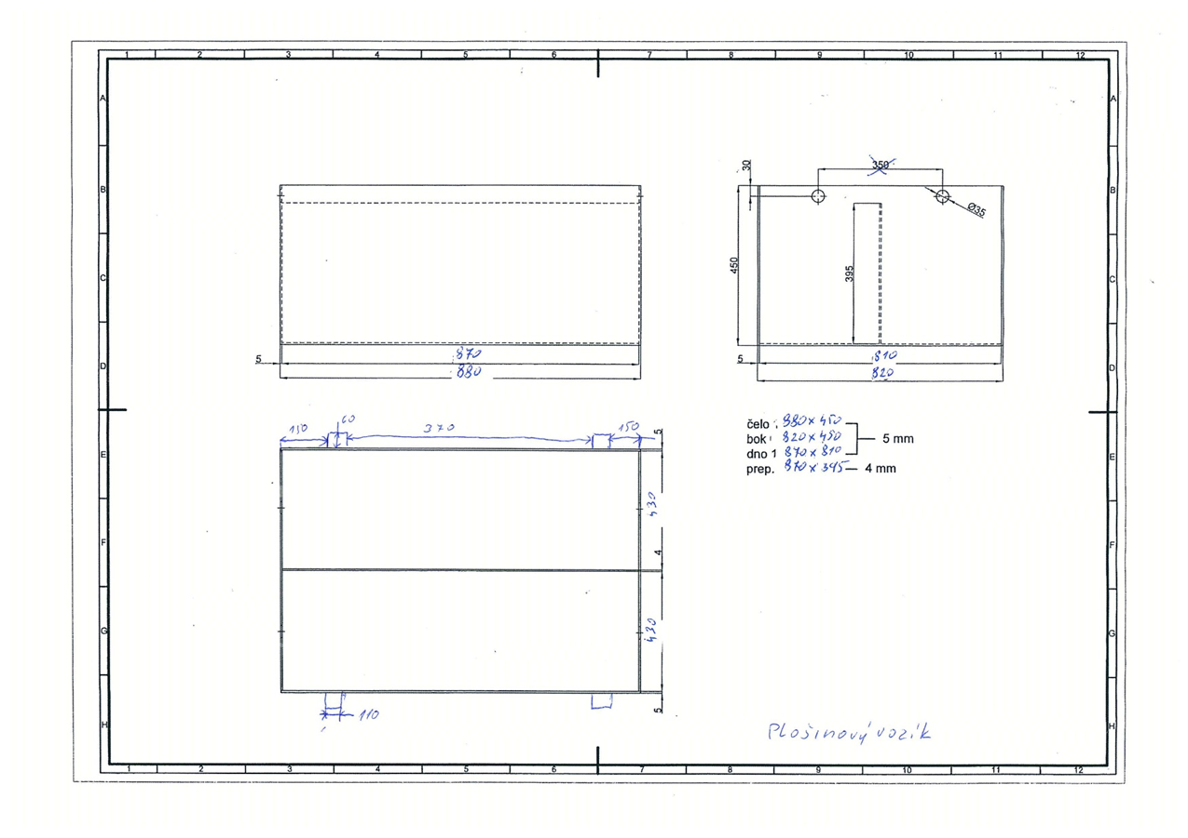
Názov materiálu | Špecifikácia | Obchodný názov produktu | Množstvo | MJ | Poznámka | Jednotková cena bez DPH za MJ | Celková cena v EUR bez DPH | Navrhovaná dodacia lehota
Trakčná batéria FIAMM 2x40V 260 AH |  |  | 3 | ks | nové | [doplniť] | [doplniť] | [doplniť]

Dňa:

Spracoval: |  |  | Podpis:

Schválil: |  |  | Podpis:

